Лист1
 |  | А
 |  |  |  |  |  | Сегмент 1 |  |  |  | Сегмент 2 |  |  |  | Сегмент 3 |  |  | Сегмент 4
F |  |  |  | B |  |  | 4 | 3 |  |  | 6 | 5 |  |  | 8 | 7 |  | 10 | 9 | SEG36 | 3 | VRAM18_DL
 |  |  |  |  |  | COM1 | C | E |  | COM1 | C | E |  | COM1 | C | G | COM1 | C | G | SEG37 | 4 | VRAM18_DH
 |  | G |  |  |  | COM2 | D |  |  | COM2 |  | D |  | COM2 | D | E | COM2 | D | E | SEG11 | 5 | VRAM5_DH
 |  |  |  |  |  | COM3 | B | G |  | COM3 | G | F |  | COM3 | B | F | COM3 | B | F | SEG21 | 6 | VRAM10_DH
E |  |  |  | C |  | COM4 | A | F |  | COM4 | B | A |  | COM4 | A |  | COM4 | A |  | SEG8 | 7 | VRAM4_DL
 |  |  |  |  |  |  |  |  |  |  |  |  |  |  |  |  |  |  |  | SEG9 | 8 | VRAM4_DH
 |  | D |  |  |  |  |  |  |  |  |  |  |  |  |  |  |  |  |  | SEG6 | 9 | VRAM3_DL
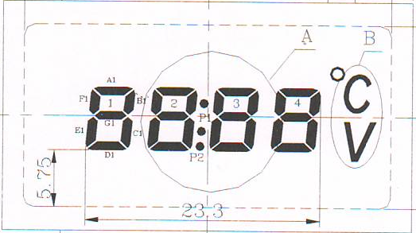
 |  |  |  |  |  |  |  |  |  |  |  |  |  |  |  |  |  |  |  | SEG4 | 10 | VRAM2_DL

Символ |  |  | Сегменты |  | Сегменты 1 |  |  |  | Сегмент 2 |  |  |  | Сегмент 3,4
 | 1 |  | B C |  |  | 5 | 0 |  |  | 9 | 0 |  | 5 | 0
 | 2 |  | A B G E D |  |  | E | 5 |  |  | C | B |  | E | 3
 | 3 |  | A B C D G |  |  | F | 4 |  |  | D | A |  | F | 1
 | 4 |  | B C F G |  |  | 5 | C |  |  | D | 4 |  | 5 | 5
 | 5 |  | A F G C D |  |  | B | C |  |  | 5 | E |  | B | 5
 | 6 |  | A C D E F G |  |  | B | D |  |  | 5 | F |  | B | 7
 | 7 |  | A B C |  |  | D | 0 |  |  | 9 | 8 |  | D | 0
 | 8 |  | A B C D E F G |  |  | F | D |  |  | D | F |  | F | 7
 | 9 |  | A B C D F G |  |  | F | C |  |  | D | E |  | F | 5
 | 0 |  | A B C D E F |  |  | F | 9 |  |  | 9 | F |  | F | 6

 | C |  | A F E D
 | Ч
 | П |  | E F A B C
 | А |  | E F A B C G
 | Р |  | E F A B G |  |  | C | D
 | E |  | A F E D G
 | H |  | F E G B C

 | n |  | E G C
 | 0 |  | E G C D

